Testfallspezifikation-1
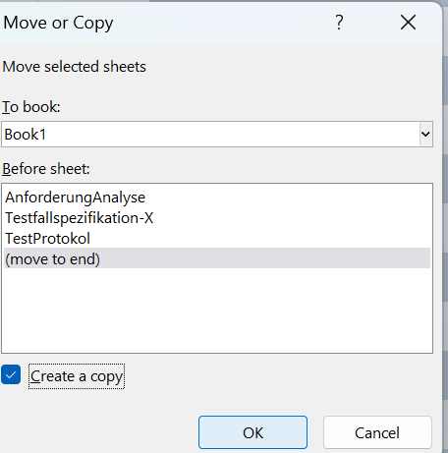
Testfallnummer | 1.1 | Eingabe | Ausgabe
Anforderungnummer | 1 | F | F | copy this sheet and replace X for tesfallnummer
Vorraussetzungen: | Programm geöffnet
 | Es wird nach Eingabe gefragt

